Απεικόνιση δεδομένων του Visio
Διαλειτουργικό διάγραμμα ροής - Απεικόνιση δεδομένων
Τρία εύκολα βήματα για τη δημιουργία διαγραμμάτων διαδικασιών από τα δεδομένα σας.


 | 1 | Προσθήκη δεδομένων διαδικασιών Χρησιμοποιήστε αυτό το πρότυπο του Excel, για να προσθέσετε τα δεδομένα διαδικασιών σας στο φύλλο με τίτλο "Διάγραμμα ροής διαδικασίας".

 | 2 | Εξαγωγή στο Visio Επιλέξτε τον πίνακα στο φύλλο "Διάγραμμα ροής διαδικασίας", για να προβάλετε την καρτέλα "Σχεδίαση" στα "Εργαλεία πίνακα". Κάντε κλικ στην επιλογή "Εξαγωγή" και, στη συνέχεια, κάντε κλικ στην επιλογή "Εξαγωγή πίνακα σε διάγραμμα του Visio", για να δημιουργήσετε το διάγραμμα στο Visio.

 | 3 | Δημιουργία διαγράμματος Το Visio δημιουργεί τα σχήματα και τις συνδέσεις και σχεδιάζει τη διάταξη για λογαριασμό σας!

Κατανόηση διαγρ. ροής διαδικ. >

 |  | Σημείωση: Η δυνατότητα αυτή είναι διαθέσιμη μόνο στο Visio Pro για O365. Εάν δεν έχετε εγκατεστημένο το Visio Pro, η επιλογή "Εξαγωγή πίνακα σε διάγραμμα του Visio" δεν θα είναι διαθέσιμη.

Κατανόηση διαγρ. ροής διαδικ.
Διαλειτουργικό διάγραμμα ροής - Απεικόνιση δεδομένων
Αυτό το φύλλο θα σας βοηθήσει να κατανοήσετε την έννοια των στηλών δεδομένων στο Διάγραμμα ροής διαδικασίας.

Αναγνωριστικό βήματος διαδικασίας
Οι τιμές σε αυτή τη στήλη πρέπει να προσδιορίζουν μοναδικά τα βήματα της διαδικασίας σας, για παράδειγμα 1,2,3… ή P100,P200,P300… Αυτό είναι ένα υποχρεωτικό πεδίο.

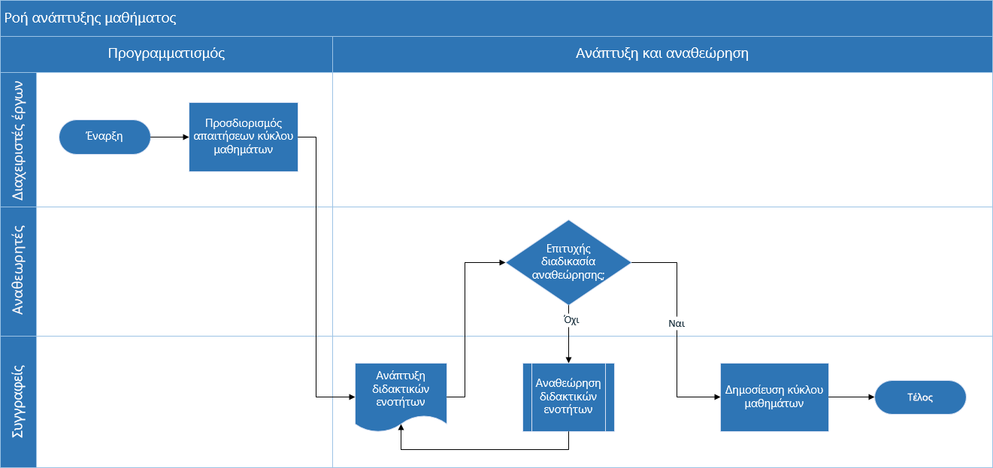
Περιγραφή βήματος διαδικασίας
Σε αυτή τη στήλη, προσθέστε μια σύντομη περιγραφή σχετικά με τα βήματα της διαδικασίας σας. Αυτή η περιγραφή εμφανίζεται στο Visio ως ένα κείμενο σχήματος για τα βήματα διαδικασίας.

Αναγνωριστικό επόμενου βήματος
Σε αυτή τη στήλη, προσθέστε το "Αναγνωριστικό βήματος διαδικασίας" του επόμενου βήματος. Σημείωση: Εάν κάποιο βήμα διαδικασίας έχει πολλά επόμενα βήματα, στη συνέχεια, αυτά θα πρέπει να παρουσιάζονται ως τιμές διαχωρισμένες με κόμματα, για παράδειγμα "2,3" ή "P200,P300".

Ετικέτες σύνδεσης
Σε αυτή τη στήλη, προσθέστε το κείμενο σύνδεσης για τις εξερχόμενες συνδέσεις κάθε βήματος διαδικασίας. Σημείωση: Οι ετικέτες για τα πολλά επόμενα βήματα μιας διαδικασίας πρέπει να παρουσιάζονται ως τιμές διαχωρισμένες με κόμματα, για παράδειγμα "Ναι,Όχι", με την ίδια σειρά με αυτή των εξερχόμενων βημάτων.

Τύπος σχήματος
Σε αυτή τη στήλη, προσθέστε λέξεις-κλειδιά για τον τύπο σχήματος. Η στήλη αυτή περιέχει μια λίστα με όλα τα σχήματα διαγράμματος ροής που είναι διαθέσιμα στο Visio. Συνιστάται: Επιλέξτε μια τιμή τύπου σχήματος από τις διαθέσιμες τιμές στην αναπτυσσόμενη λίστα.

Ας ξεκινήσουμε >
Λειτουργία
Σε αυτή τη στήλη, προσθέστε μια λειτουργία ή μια κλειστή λωρίδα στην οποία θα ανήκει κάθε βήμα διαδικασίας.

Φάση
Σε αυτή τη στήλη, προσθέστε μια φάση στην οποία θα ανήκει κάθε βήμα διαδικασίας.

Μετα-δεδομένα/Δεδομένα μετρικού
Οι υπόλοιπες στήλες χρησιμοποιούνται ως στήλες μετρικών/μεταδεδομένων για τα βήματα της διαδικασίας σας. Μπορείτε να προσθέσετε όσες επιπλέον στήλες επιθυμείτε.

Δοκιμαστ. έκδ. του Visio Pro
Δοκιμή τώρα
Θέλετε να δοκιμάσετε αυτή τη δυνατότητα;
Πραγματοποιήστε τώρα λήψη της δοκιμαστικής έκδοσης του Visio Pro για Office 365!

